Balance Consolidado
COCA-COLA FEMSA
ESTADO DE SITUACIÓN FINANCIERA CONSOLIDADO
Millones de pesos

Activos | Mar-19 | Dec-18 | % Var. | Pasivo y capital | Mar-19 | Dec-18 | % Var.
Activos Corrientes |  |  |  | Pasivo Corriente
Efectivo, equivalentes de efectivo y valores negociables |  |  |  | Deuda a corto plazo y documentos | 16,862 | 11,604 | 45%
 | 23,615 | 23,727 | 0% | Proveedores | 16,547 | 19,746 | -16%
Total cuentas por cobrar | 10,814 | 14,847 | -27% | Vencimiento CP del pasivo por Arrendamiento a LP | 498 | - | -
Inventarios | 10,661 | 10,051 | 6% | Otros pasivos corto plazo | 22,587 | 14,174 | 59%
Otros activos circulantes | 8,699 | 8,865 | -2% | Pasivo circulante | 56,494 | 45,524 | 24%
Total activos circulantes | 53,789 | 57,490 | -6% | Pasivos no corrientes
Activos no corrientes |  |  |  | Préstamos bancarios y documentos por pagar | 59,328 | 70,201 | -15%
Propiedad, planta y equipo | 105,485 | 106,259 | -1% | Obligaciones por Arrendamiento LP | 1,146 | -
Depreciación acumulada | (45,073) | (44,316) | 2% | Otros pasivos de largo plazo | 16,645 | 16,313 | 2%
Total propiedad, planta y equipo, neto | 60,411 | 61,942 | -2% | Total pasivo | 133,612 | 132,037 | 1%
Activos por Derechos de Uso | 1,637 | - | NA | Capital
Inversión en acciones | 10,688 | 10,518 | 2% | Participación no controladora | 6,808 | 6,807 | 0%
Activos intangibles | 115,640 | 116,804 | -1% | Total participación controladora | 118,674 | 124,943 | -5%
Otros activos no circulantes | 16,931 | 17,033 | -1% | Total capital | 125,483 | 131,750 | -5%
Total activos | 259,095 | 263,788 | -2% | Total Pasivo y Capital | 259,095 | 263,788 | -2%

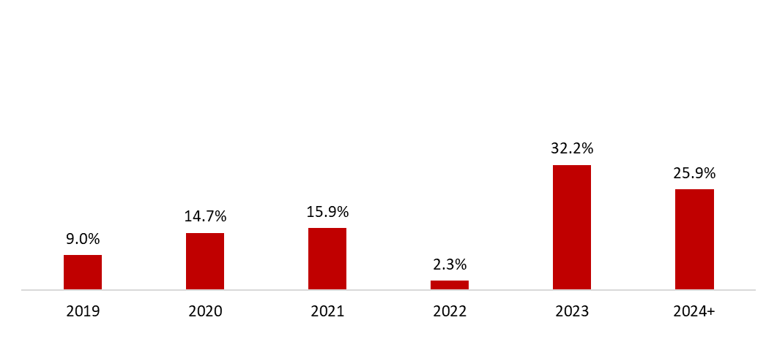
 | 31 de marzo de 2019
Mezcla de la deuda | % Deuda Total (1) | % Tasa de interés variable (1) (2) | Tasa promedio | Perfil de vencimiento de deuda
Moneda
Pesos mexicanos | 57.3% | 10.9% | 8.4%
U.S. dólares | 9.5% | 0.0% | 3.9%
Pesos colombianos | 1.9% | 85.3% | 5.7%
Reales brasileños | 29.3% | 1.8% | 8.5%
Pesos uruguayos | 1.7% | 0.0% | 10.0%
Pesos argentinos | 0.3% | 0.0% | 39.7%
Deuda total | 100% | 4.6% | 8.1%
(1) Después del efecto de los swaps de monedas.
(2) Calculado sobre la ponderación de la mezcal de deuda remanente para cada año.

Razones financieras | U12M 2019 | Año 2018 | Δ%
Deuda neta incluyendo efecto de coberturas (1)(3) | 51,590 | 56,934 | -9.4%
Deuda neta incluyendo efecto de coberturas / Flujo operativo (1)(3) | 1.43 | 1.61
Flujo operativo / Gasto financiero, neto (1) | 5.75 | 5.40
Capitalización (2) | 41.2% | 40.5%
(1) Deuda neta = Deuda total - caja
(2) Deuda total / (deuda a largo plazo + capital social)
(3) Después del efecto de los swaps de monedas.

KOF Consolidado
COCA-COLA FEMSA
ESTADO DE RESULTADOS CONSOLIDADO
Millones de pesos (1)

 | Por el primer trimestre de:
 | 2019 | % de Ing. | 2018 (4) | % de Ing. | Δ% Reportado | Δ% Comparable (8)
Transacciones (millones de transacciones) | 4,837.8 |  | 4,685.5 |  | 3.3% | 3.1%
Volumen (milliones de cajas unidad) | 796.1 |  | 787.9 |  | 1.0% | 0.1%
Precio promedio por caja unidad | 52.57 |  | 51.30 |  | 2.5%
Ventas netas | 46,021 |  | 44,005 |  | 4.6%
Otros ingresos de operación | 227 |  | 117 |  | 93.8%
Ingresos totales (2) | 46,248 | 100.0% | 44,122 | 100.0% | 4.8% | 10.0%
Costo de ventas | 25,355 | 54.8% | 23,907 | 54.2% | 6.1%
Utilidad bruta | 20,892 | 45.2% | 20,215 | 45.8% | 3.3% | 8.8%
Gastos de operación | 14,847 | 32.1% | 14,370 | 32.6% | 3.3%
Otros gastos operativos, neto | 310 | 0.7% | 31 | 0.1% | 890.0%
Método de participación operativo (utilidad) pérdida en los resultados de asociadas (3) | 22 | 0.0% | 49 | 0.1% | -55.6%
Utilidad de operación (6) | 5,714 | 12.4% | 5,765 | 13.1% | -0.9% | 9.2%
Otro gastos no operativos, neto | 75 | 0.2% | 62 | 0.1% | 21.1%
Método de participación no operativo (utilidad) pérdida en los resultados de asociadas (5) | (34) | -0.1% | 12 | 0.0% | NA
Gastos financieros | 1,735 |  | 2,009 |  | -13.7%
Productos financieros | 249 |  | 376 |  | -33.9%
Gastos financieros, neto | 1,486 |  | 1,633 |  | -9.0%
Pérdida (utilidad) cambiaria | 112 |  | 221 |  | -49.1%
(Utilidad) pérdida por posición monetaria en subsidiarias hiperinflacionarias | (5) |  | - |  | NA
(Utilidad) pérdida en instrumentos financieros | (0) |  | 246 |  | NA
Resultado integral de financiamiento | 1,593 |  | 2,100 |  | -24.1%
Utilidad antes de impuestos | 4,079 |  | 3,592 |  | 13.6%
Impuestos | 1,331 |  | 1,102 |  | 20.8%
Resultado de operaciones discontinuas | - |  | 51 |  | NA
Utilidad neta consolidada | 2,749 |  | 2,541 |  | 8.2%
Utilidad neta atribuible a la participación controladora | 2,590 | 5.6% | 2,414 | 5.5% | 7.3%
Participación no controladora | 158 | 0.3% | 127 | 0.3% | 24.3%

Flujo operativo y CAPEX | 2019 | % de Ing. | 2018 (4) | % de Ing. | Δ% Reportado | Δ% Comparable (8)
Utilidad de operación (6) | 5,714 | 12.4% | 5,765 | 13.1% | -0.9%
Depreciación | 2,262 |  | 1,983 |  | 14.1%
Amortización y otros cargos virtuales | 564 |  | 416 |  | 35.6%
Flujo operativo (6)(7) | 8,541 | 18.5% | 8,164 | 18.5% | 4.6% | 11.1%
CAPEX | 1,541 |  | 1,612 |  | -4.5%

1) Excepto transacciones, volumen y precio promedio por caja unidad.
2) Favor de consultar la página 12 para el desglose de ingresos.
3) Incluye método de participación en Jugos del Valle, Leao Alimentos, Estrella Azul, entre otros.
4) De acuerdo a la NIIF 5, las cifras correspondientes a 2018 no incluyen a Filipinas, ya que se presenta como una operación discontinua a partir del 1 de enero de 2018.
5) Incluye método de participación en PIASA, IEQSA, Beta San Miguel, IMER y KSP Participacoes entre otros.
6) La utilidad de operación y el flujo operativo son líneas presentadas como un métrica non-GAAP para conveniencia del lector.
7)Flujo operativo = utilidad de operación + depreciación, amortización y otros cargos virtuales de operación
8) Favor de consultar la página 7 para obtener nuestra definición de “comparable” y la descripción de los factores que afectan la comparabilidad en nuestro desempeño financiero y operativo.

Div Mex&CA
División México y Centroamérica
RESULTADO DE OPERACIONES
Millones de pesos (1)

 | Por el primer trimestre de:
 | 2019 | % of Ing. | 2018 | % of Ing. | Δ% Reportado | Δ% Comparable (6)
Transacciones (milliones de transacciones) | 2,688.4 |  | 2,674.0 |  | 0.5% | 0.0%
Volumen (milliones de cajas unidad) | 478.0 |  | 474.9 |  | 0.7% | -2.2%
Precio promedio por caja unidad | 51.86 |  | 46.89 |  | 10.6%
Ventas netas. | 24,788 |  | 22,269
Otros ingresos de operación. | 35 |  | 9
Ingresos totales (2) | 24,823 | 100.0% | 22,277 | 100.0% | 11.4% | 7.2%
Costo de ventas | 13,042 | 52.5% | 11,794 | 52.9%
Utilidad bruta | 11,781 | 47.5% | 10,484 | 47.1% | 12.4% | 8.3%
Gastos de operación | 8,556 | 34.5% | 7,866 | 35.3%
Otros gastos operativos, neto | 112 | 0.5% | (103) | -0.5%
Método de participación operativo (utilidad) pérdida en los resultados de asociadas (3) | 36 | 0.1% | 59 | 0.3%
Utilidad de operación (4) | 3,076 | 12.4% | 2,662 | 11.9% | 15.6% | 12.4%
Depreciación, amortización y otros cargos virtuales | 1,696 | 6.8% | 1,434 | 6.4%
Flujo operativo (4)(5) | 4,772 | 19.2% | 4,096 | 18.4% | 16.5% | 12.5%
1) Excepto transacciones, volumen y precio por caja unidad.
2) Favor de consultar la página 12 para el desglose de ingresos.
3) Incluye método de participación en Jugos del Valle, Leao Alimentos, Estrella Azul, entre otros
4) La utilidad de operación y el flujo operativo son líneas presentadas como una métrica non-GAAP para conveniencia del lector.
5)Flujo operativo = utilidad de operación + depreciación, amortización y otros cargos virtuales de operación
6) Favor de consultar la página 7 para obtener nuestra definición de “comparable” y la descripción de los factores que afectan la comparabilidad en nuestro desempeño financiero y operativo.

Div Sudamérica
División Sudamérica
RESULTADO DE OPERACIONES
Millones de pesos (1)

 | Por el primer trimestre de:
 | 2019 | % of Ing. | 2018 | % of Ing. | Δ% Reportado | Δ% Comparable (6)
Transacciones (milliones de transacciones) | 2,149.4 |  | 2,011.5 |  | 6.9% | 7.9%
Volumen (milliones de cajas unidad) | 318.1 |  | 313.0 |  | 1.6% | 4.3%
Precio promedio por caja unidad | 53.65 |  | 57.98 |  | -7.5%
Ventas netas. | 21,233 |  | 21,737
Otros ingresos de operación. | 192 |  | 108
Ingresos totales (2) | 21,425 | 100.0% | 21,845 | 100.0% | -1.9% | 13.7%
Costo de ventas | 12,314 | 57.5% | 12,113 | 55.5%
Utilidad bruta | 9,111 | 42.5% | 9,732 | 44.5% | -6.4% | 9.7%
Gastos de operación | 6,291 | 29.4% | 6,504 | 29.8%
Otros gastos operativos, neto | 197 | 0.9% | 135 | 0.6%
Método de participación operativo (utilidad) pérdida en los resultados de asociadas (3) | (15) | -0.1% | (10) | 0.0%
Utilidad de operación (4) | 2,638 | 12.3% | 3,103 | 14.2% | -15.0% | 5.4%
Depreciación, amortización y otros cargos virtuales | 1,130 | 5.3% | 965 | 4.4%
Flujo operativo (4)(5) | 3,768 | 17.6% | 4,068 | 18.6% | -7.4% | 9.1%

1) Excepto transacciones, volumen y precio por caja unidad.
2) Favor de consultar la página 12 para el desglose de ingresos.
3) Incluye método de participación en Leao Alimentos, Verde Campo, entre otros.
4) La utilidad de operación y el flujo operativo son líneas presentadas como una métrica non-GAAP para conveniencia del lector.
5)Flujo operativo = utilidad de operación + depreciación, amortización y otros cargos virtuales de operación
6) Favor de consultar la página 7 para obtener nuestra definición de “comparable” y la descripción de los factores que afectan la comparabilidad en nuestro desempeño financiero y operativo.

